Inicio
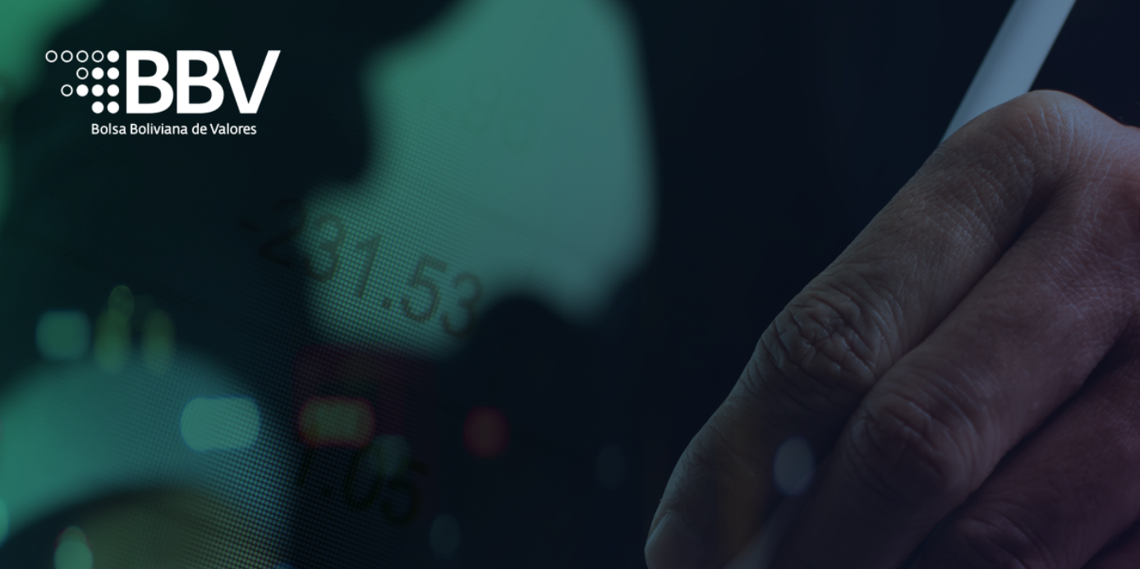

Elija la opción de acuerdo a su trámite:

Programa de Emisiones de Instrumentos Financieros de Deuda y de Emisiones de Acciones
Emisiones de Instrumentos Financieros de Deuda

SIMULADOR DE COMISIONES DE INSCRIPCIÓN

Margen de Endeudamiento en Mesa de Negociación
Ampliación de Margen de Endeudamiento en Mesa de Negociación

Inscripción de Instrumentos Financieros de Renta Variable
Inscripción de Acciones por Incremento de Capital

Ir al Tarifario Oficial de la BBV

El presente simulador solamente calcula las comisiones por inscripción de nuevos trámites a ser ingresados a la BBV.
Depósitos a Plazo Fijo (DPFs)

Programas
INICIO

Ingrese monto total del Programa:

Elija la Moneda del Programa: | USD

Tarifa por Incripción: | -

Cuenta Bancaria BBV: | Cta. BANCO BISA S.A. ME
 | 2710-201-8

Al momento de solicitar la inscripción, el emisor queda obligado a pagar a la BBV el equivalente al 15% de la comisión por inscripción correspondiente. El 85% restante deberá ser cancelado en forma previa a la autorización y registro por parte de la BBV.

Emisiones RF
INICIO

Ingrese el monto total de la Emisión:

Elija la Moneda de la Emisión: | BS

Tarifa por Incripción: | -

Cuenta Bancaria BBV: | Cta. BANCO BISA S.A. MN
 | 2710-001-5

Al momento de solicitar la inscripción, el emisor queda obligado a pagar a la BBV el equivalente al 15% de la comisión por inscripción correspondiente. El 85% restante deberá ser cancelado en forma previa a la autorización y registro por parte de la BBV.

Margen PGM
INICIO

Ingrese el monto total del Margen de Endeudamiento: | -

Elija la Moneda de la Emisión: | BS

Tarifa por Incripción: | -

Cuenta Bancaria BBV: | Cta. BANCO BISA S.A. MN
 | 2710-001-5

Al momento de solicitar la inscripción, el emisor queda obligado a pagar a la BBV el equivalente al 15% de la comisión por inscripción correspondiente. El 85% restante deberá ser cancelado en forma previa a la autorización y registro por parte de la BBV.

Ampliación Margen PGM
INICIO

Ingrese el monto del incremento del Margen de Endeudamiento: | -

Elija la Moneda de la Emisión: | BS

Tarifa por Incripción: | -

Cuenta Bancaria BBV: | Cta. BANCO BISA S.A. MN
 | 2710-001-5

Emisiones RV
INICIO

Ingrese el monto total de la Emisión: | -

Elija la Moneda de la Emisión: | USD

Tarifa por Incripción: | -

Cuenta Bancaria BBV: | Cta. BANCO BISA S.A. ME
 | 2710-201-8

Al momento de solicitar la inscripción, el emisor queda obligado a pagar a la BBV el equivalente al 15% de la comisión por inscripción correspondiente. El 85% restante deberá ser cancelado en forma previa a la autorización y registro por parte de la BBV.

Por incremento de capital
INICIO

Elija la Sigla del Emisor:

Ingrese monto del incremento de capital:

Moneda de la Emisión: | BS

Ingrese la Fecha de Inscripcion en Fundempresa:

Aplica Duodecimas | -

Tarifa por Incripción: | -

Cuenta Bancaria BBV: | Cta. BANCO BISA S.A. MN
 | 2710-001-5

DPF
INICIO

Ingrese el total del monto emitido en el mes anterior en USD*:

Moneda de cálculo de la comisión: | USD

Tarifa por Incripción: | -

Cuenta Bancaria BBV: | Cta. BANCO BISA S.A. ME
 | 2710-201-8

* Para la inscripción de DPF el cálculo se realiza en USD, para tal efecto el tipo de cambio utilizado es el de compra de Bs.6.86.

